关系图
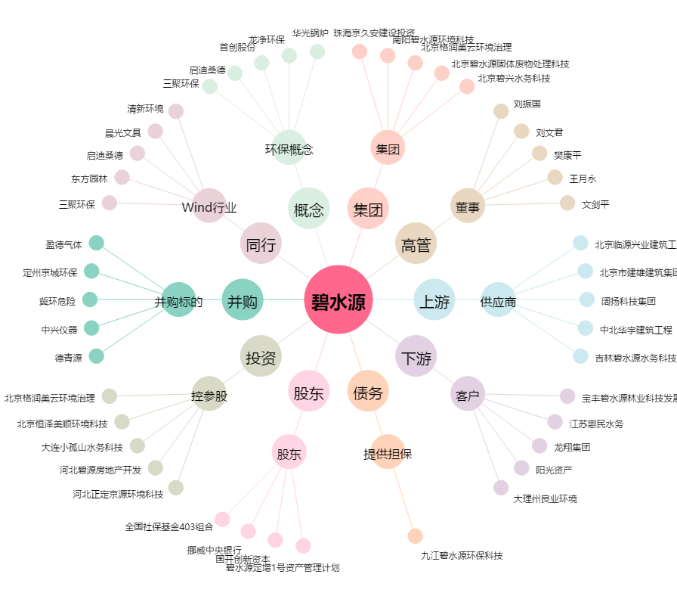
碧水源[300070.SZ] - 关系概览图

